Карточки
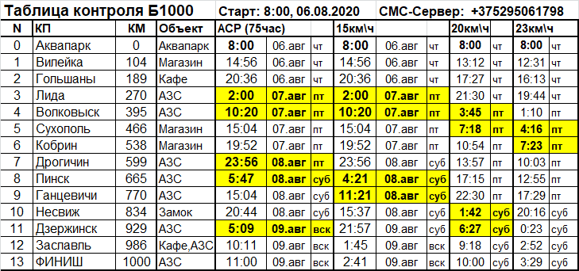

Номерки
Веломарафон 1000км
Минск - Лида - Пуща - Пинск - Несвиж - Минск
Audax Club Parisien, Клуб Сябры Рандоннёры
Веломарафон 1000км
Минск - Лида - Пуща - Пинск - Несвиж - Минск
Audax Club Parisien, Клуб Сябры Рандоннёры
Веломарафон 1000км
Минск - Лида - Пуща - Пинск - Несвиж - Минск
Audax Club Parisien, Клуб Сябры Рандоннёры
Веломарафон 1000км
Минск - Лида - Пуща - Пинск - Несвиж - Минск
Audax Club Parisien, Клуб Сябры Рандоннёры
Веломарафон 1000км
Минск - Лида - Пуща - Пинск - Несвиж - Минск
Audax Club Parisien, Клуб Сябры Рандоннёры
Веломарафон 1000км
Минск - Лида - Пуща - Пинск - Несвиж - Минск
Audax Club Parisien, Клуб Сябры Рандоннёры
Веломарафон 1000км
Минск - Лида - Пуща - Пинск - Несвиж - Минск
Audax Club Parisien, Клуб Сябры Рандоннёры
Веломарафон 1000км
Минск - Лида - Пуща - Пинск - Несвиж - Минск
Audax Club Parisien, Клуб Сябры Рандоннёры
Веломарафон 1000км
Минск - Лида - Пуща - Пинск - Несвиж - Минск
Audax Club Parisien, Клуб Сябры Рандоннёры
690 Александр Грундо | 484 Дмитрий Хлюпнев | 544 Игорь Баитов
750 Константин Седнев | 461 Леонид Буховец | 166 Наталья Гундарь
301 Олег Дубровник | 646 Андрей Орловский | 1 Валерий Валевач
Веломарафон 1000км
Минск - Лида - Пуща - Пинск - Несвиж - Минск
Audax Club Parisien, Клуб Сябры Рандоннёры
Веломарафон 1000км
Минск - Лида - Пуща - Пинск - Несвиж - Минск
Audax Club Parisien, Клуб Сябры Рандоннёры
Веломарафон 1000км
Минск - Лида - Пуща - Пинск - Несвиж - Минск
Audax Club Parisien, Клуб Сябры Рандоннёры
406 Петр Юдицкий | 496 Сергей Шулубин | 55 Сергей Брусникин

